Chartbrand_general
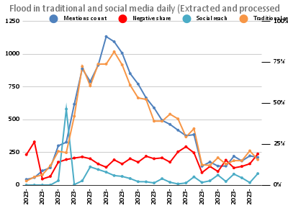

Chartbrand_animals_diseases
Human and animal disaeses in traditional and social media daily (Extracted and processed by Brand24)
 | Mentions count | Negative share | Social reach | Traditional reach

google
Searched queries in Google queries in normalised values daily. General keywords (left vertical axe), with health related context (righ vertical axe)
 | Animal | Food poissoning | Fish | Diarrhea | Gastroenteritis | Animal (health) | Flood (health)

